TDSheet
Структура расходов денежных средств

Период: Январь 2021 г. - Сентябрь 2021 г.
Отбор: Учреждение = Дума Артемовского городского округа

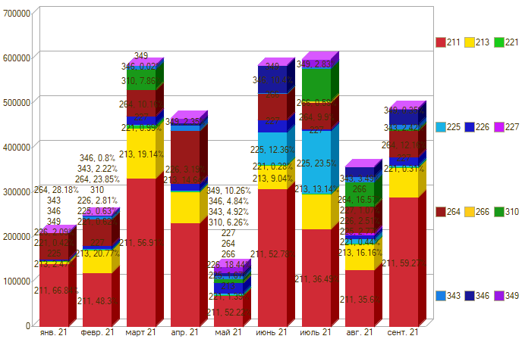

Период \ КЭК | 211, Заработная плата | 213, Начисления на выплаты по оплате труда | 221, Услуги связи | 225, Работы, услуги по содержанию имущества | 226, Прочие работы, услуги | 227, Страхование | 264, Пенсии, пособия, выплачиваемые работодателями, нанимателями бывшим работникам | 266, Социальные пособия и компенсации персоналу в денежной форме | 310, Увеличение стоимости основных средств | 343, Увеличение стоимости горюче-смазочных материалов | 346, Увеличение стоимости прочих материальных запасов | 349, Увеличение стоимости прочих материальных запасов однократного применения | ИТОГО

янв. 21 | 140,695.88 | 5,193.40 | 887.26 |  | 4,400.00 |  | 59,329.93 |  |  |  |  |  | 210,506.47
февр. 21 | 120,170.67 | 51,672.54 | 1,538.80 | 1,557.84 | 5,000.00 |  | 59,329.93 |  |  | 5,520.00 | 1,995.00 |  | 246,784.78
март 21 | 332,429.40 | 111,816.24 | 5,808.50 | 1,931.92 | 16,450.00 |  | 59,329.93 |  | 45,900.00 | 8,334.00 | 131.00 |  | 582,130.99
апр. 21 | 232,981.61 | 68,334.22 | 1,774.84 | 2,354.32 | 14,900.00 |  | 118,659.86 |  |  | 11,304.00 | 5,420.00 | 10,980.00 | 466,708.85
май 21 | 70,000.00 |  | 1,862.99 | 2,236.96 | 24,720.00 |  |  |  | 8,394.00 | 6,594.00 | 6,486.59 | 13,750.00 | 134,044.54
июнь 21 | 308,541.99 | 52,857.89 | 1,651.08 | 72,274.56 | 28,218.00 |  | 59,329.93 |  |  | 942.00 | 60,802.28 |  | 584,617.73
июль 21 | 218,614.18 | 78,700.52 | 1,734.52 | 140,758.48 | 2,000.00 |  | 59,329.93 | 3,550.32 | 72,700.00 | 4,730.00 |  | 16,965.99 | 599,083.94
авг. 21 | 127,450.23 | 57,866.23 | 1,568.19 | 9,903.60 | 8,970.00 | 3,830.02 | 59,329.93 |  | 54,600.00 | 12,486.00 | 21,623.99 | 400.00 | 358,028.19
сент. 21 | 289,096.86 | 67,124.98 | 1,526.07 | 2,581.96 | 19,620.00 |  | 59,329.93 |  | 2,300.00 | 11,784.00 | 32,709.98 | 1,707.82 | 487,781.60
Итого | 1,839,980.82 | 493,566.02 | 18,352.25 | 233,599.64 | 124,278.00 | 3,830.02 | 533,969.37 | 3,550.32 | 183,894.00 | 61,694.00 | 129,168.84 | 43,803.81 | 3,669,687.09

